B型综合测试

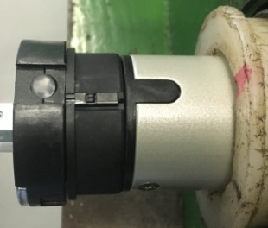

1.电机装入综合测试台
2.用手来回转动，使电机减速端卡进测试台方形槽中
3.电机卡入后，内齿套卡扣与测试台皇冠治具红色记号对齐，插入电机
★先确认产品电压频率并调整好，再进行测试
1.减速端装入测试台，行程端按钮朝上（电源线朝下）
4.完整插入效果
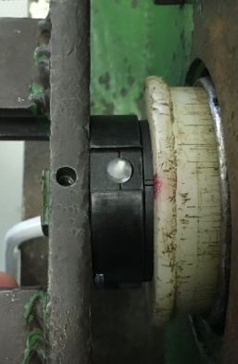
2.装测试扣板
方轴插入测试扣板
测试扣板贴平前盖板
3.接电源线
将电源线棕（黑）、蓝（白）、黑（红）线接入到琴键夹中，接地线线不接
棕（黑）
蓝（白）
黑（红）
★电机电源线含接插件，接到综合测试台上的航空插头进行测试
DOOYA 作业指导书JS-9-1.268 C/01
适用类型：B型电机（四芯线+行程头带按钮） | 制程站别：综合测试 | 人数：1 | 标准工时： | 日期：2018/12/11
作业步骤：

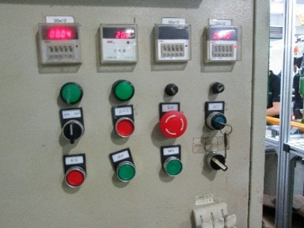
4.电机通电
接通电源，电机上电伴随声音及转动提示
★根据电机型号不同，上电提示也有不同现象，具体可参照控制板规格书

5.设置上行程
打正转开关，按住行程头按钮，电机上行，砝码碰触到计数开关后松开按钮，电机停止 ，上行程点设置完毕
计数开关
★上行程限位点必须高于计数开关，使砝码能顶到计数开关

6.设置下行程点
打反转开关，按住行程头按钮，电机下行，砝码距离地面10cm左右松开按钮，电机停止 ，下行程点设置完毕
★此系列电机只能用行程按钮来设置行程

7.测试上行提升力及验证上行程点
打正转开关，中途停三次，每次运行距离不小于10cm，测试上行提升力OK，运行到上行程电机停止，验证上行程点设置OK
★电机不能有拉不动现象
8.测试下行刹车及验证下行程点
打反转开关，在电机下行过程中打3次停止键，每次运行距离不小于10cm，验证刹车不打滑，运行到下行程点电机停止，验证下行程点设置OK
★刹车不能打滑

9.取出电机
电机运行到下行程点后长按行程头按钮，砝码落地后松开按钮，按启动按钮，电机停止，取下电源线及扣板

